Karte
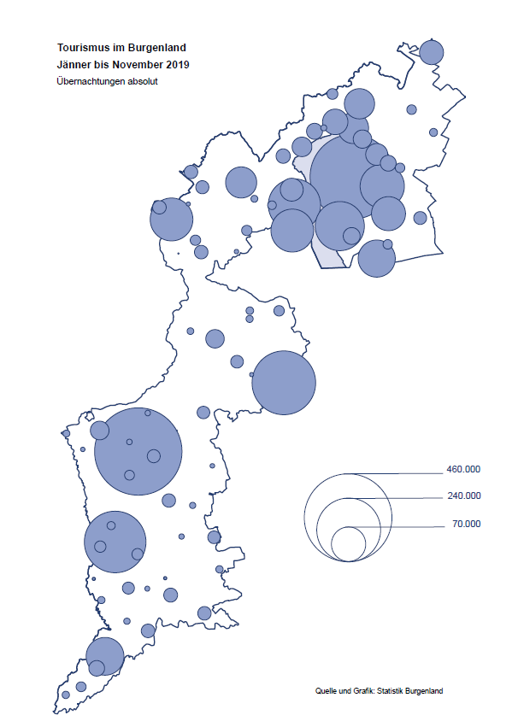

Bgld
Ankünfte nach Unterkunftsart |  |  |  |  |  |  |  | Übernachtungen nach Unterkunftsart |  |  |  |  |  |  |  | Daten für Grafik 2:
November 2019 |  |  |  |  |  |  |  | November 2019 |  |  |  |  |  |  |  |  | Monat | 2019 | 2018 | Ø 2008-2018 | 2018 | 2017 | 2016 | 2015 | 2014 | 2013 | 2012 | 2011 | 2010 | 2009 | 2008

Unterkunftsart | Ankünfte |  |  |  |  |  |  | Unterkunftsart | Übernachtungen |  |  |  |  |  |  |  |  | 2,993,195 | 3,050,564 | 2,942,791 | 3,050,564 | 3,092,657 | 3,084,025 | 2,914,691 | 2,912,637 | 2,853,243 | 2,938,655 | 2,933,357 | 2,911,034 | 2,866,984 | 2,812,852
 | Inländer |  | Ausländer |  | insgesamt |  |  |  | Inländer |  | Ausländer |  | insgesamt
 | 2018 | 2019 | 2018 | 2019 | 2018 | 2019 | % |  | 2018 | 2019 | 2018 | 2019 | 2018 | 2019 | % | Jänner | 1 | 142,561 | 145,246 | 133,615 | 145,246 | 145,386 | 144,674 | 134,038 | 133,981 | 132,179 | 136,230 | 128,519 | 131,684 | 122,258 | 115,574
 |  |  |  |  |  |  |  |  |  |  |  |  |  |  |  | Feber | 2 | 140,588 | 142,295 | 135,302 | 142,295 | 142,728 | 145,581 | 135,782 | 142,631 | 131,305 | 135,387 | 132,050 | 130,518 | 123,475 | 126,575
Burgenland | 63,524 | 65,098 | 8,739 | 9,263 | 72,263 | 74,361 | 2.9% | Burgenland | 164,076 | 173,645 | 19,882 | 20,216 | 183,958 | 193,861 | 5.4% | März | 3 | 163,253 | 168,732 | 153,629 | 168,732 | 155,317 | 173,021 | 148,988 | 147,200 | 164,265 | 148,907 | 139,865 | 155,416 | 138,932 | 149,276
Gewerbl. Beherbergungsbetrieb | 55,144 | 56,327 | 7,455 | 7,659 | 62,599 | 63,986 | 2.2% | Gewerbl. Beherbergungsbetrieb | 119,110 | 120,595 | 15,917 | 15,533 | 135,027 | 136,128 | 0.8% | April | 4 | 244,826 | 224,025 | 204,805 | 224,025 | 232,034 | 202,440 | 201,029 | 212,756 | 185,187 | 215,698 | 211,430 | 193,387 | 206,323 | 168,549
5/4-Stern | 41,652 | 43,015 | 4,590 | 4,902 | 46,242 | 47,917 | 3.6% | 5/4-Stern | 93,880 | 96,239 | 9,698 | 9,811 | 103,578 | 106,050 | 2.4% | Mai | 5 | 283,418 | 306,488 | 292,060 | 306,488 | 278,950 | 328,809 | 292,559 | 285,056 | 297,188 | 278,023 | 257,616 | 283,574 | 289,084 | 315,313
3-Stern | 11,650 | 11,822 | 2,458 | 2,442 | 14,108 | 14,264 | 1.1% | 3-Stern | 21,533 | 21,292 | 5,118 | 4,624 | 26,651 | 25,916 | -2.8% | Juni | 6 | 353,757 | 312,160 | 303,528 | 312,160 | 347,452 | 298,750 | 304,686 | 319,646 | 276,693 | 292,628 | 343,074 | 294,830 | 286,635 | 262,249
2/1-Stern | 1,842 | 1,490 | 407 | 315 | 2,249 | 1,805 | -19.7% | 2/1-Stern | 3,697 | 3,064 | 1,101 | 1,098 | 4,798 | 4,162 | -13.3% | Juli | 7 | 430,134 | 431,967 | 419,101 | 431,967 | 436,808 | 437,717 | 417,086 | 403,168 | 408,674 | 409,575 | 413,893 | 419,841 | 420,238 | 411,149
Privatquartier nicht auf Bauernhof | 1,807 | 1,957 | 464 | 493 | 2,271 | 2,450 | 7.9% | Privatquartier nicht auf Bauernhof | 3,291 | 3,583 | 1,135 | 1,098 | 4,426 | 4,681 | 5.8% | Aug | 8 | 513,292 | 486,508 | 504,986 | 486,508 | 503,565 | 510,434 | 483,048 | 494,104 | 488,499 | 519,743 | 517,405 | 525,560 | 512,657 | 513,324
Privatquartier auf Bauernhof | 1,291 | 1,245 | 125 | 173 | 1,416 | 1,418 | 0.1% | Privatquartier auf Bauernhof | 2,381 | 2,362 | 314 | 440 | 2,695 | 2,802 | 4.0% | Sept | 9 | 301,838 | 294,404 | 282,073 | 294,404 | 306,558 | 299,008 | 282,739 | 260,716 | 264,879 | 291,135 | 281,631 | 278,944 | 280,762 | 262,031
Campingplatz | 261 | 289 | 97 | 65 | 358 | 354 | -1.1% | Campingplatz | 651 | 619 | 348 | 127 | 999 | 746 | -25.3% | Okt | 10 | 225,667 | 217,367 | 210,252 | 217,367 | 218,450 | 217,470 | 203,272 | 206,019 | 203,858 | 211,959 | 211,883 | 214,636 | 205,217 | 202,645
Kurheim der Sozialvers.träger | 338 | 419 | 1 | 0 | 339 | 419 | 23.6% | Kurheim der Sozialvers.träger | 9,559 | 11,779 | 44 | 63 | 9,603 | 11,842 | 23.3% | Nov | 11 | 193,861 | 183,958 | 171,903 | 183,958 | 181,241 | 179,370 | 171,475 | 171,477 | 179,421 | 179,009 | 165,174 | 163,604 | 153,273 | 162,933
Private und öffentliche Kurheime | 1,727 | 1,550 | 8 | 34 | 1,735 | 1,584 | -8.7% | Private und öffentliche Kurheime | 22,853 | 27,939 | 99 | 208 | 22,952 | 28,147 | 22.6% | Dez | 12 |  | 137,414 | 131,535 | 137,414 | 144,168 | 146,751 | 139,989 | 135,883 | 121,095 | 120,361 | 130,817 | 119,040 | 128,130 | 123,234
Jugendherberge | 365 | 451 | 22 | 53 | 387 | 504 | 30.2% | Jugendherberge | 498 | 697 | 31 | 100 | 529 | 797 | 50.7%
Ferienwohnung, Ferienhaus | 2,276 | 2,591 | 484 | 727 | 2,760 | 3,318 | 20.2% | Ferienwohnung, Ferienhaus | 5,089 | 5,573 | 1,763 | 2,365 | 6,852 | 7,938 | 15.8% | Überschrift1: | Übernachtungen im Burgenland 2015
Sonstige Unterkunft | 315 | 269 | 83 | 59 | 398 | 328 | -17.6% | Sonstige Unterkunft | 644 | 498 | 231 | 282 | 875 | 780 | -10.9% | Überschrift2: | im Vergleich zu 2015 und Ø 2005-2015

Übernachtungen im November nach Unterkunftsarten
Übernachtungen nach Monaten
 | Ø 2008-2018 | 2018 | 2019
Jänner | 133,615 | 145,246 | 142,561
Feber | 135,302 | 142,295 | 140,588
März | 153,629 | 168,732 | 163,253
April | 204,805 | 224,025 | 244,826
Mai | 292,060 | 306,488 | 283,418
Juni | 303,528 | 312,160 | 353,757
Juli | 419,101 | 431,967 | 430,134
Aug | 504,986 | 486,508 | 513,292
Sept | 282,073 | 294,404 | 301,838
Okt | 210,252 | 217,367 | 225,667
Nov | 171,903 | 183,958 | 193,861
Dez | 131,535 | 137,414
 |  |  |  |  |  |  |  |  |  |  |  |  |  |  |  | Daten für Grafik 1:
 |  |  |  |  |  |  |  |  |  |  |  |  |  |  |  |  | 2019 | 2018
 |  |  |  |  |  |  |  |  |  |  |  |  |  |  |  | 5/4-Stern | 106,050 | 103,578
 |  |  |  |  |  |  |  |  |  |  |  |  |  |  |  | 3-Stern | 25,916 | 26,651
 |  |  |  |  |  |  |  |  |  |  |  |  |  |  |  | 2/1-Stern | 4,162 | 4,798
 |  |  |  |  |  |  |  |  |  |  |  |  |  |  |  | Privatquartier | 7,483 | 7,121
 |  |  |  |  |  |  |  |  |  |  |  |  |  |  |  | Campingplatz | 746 | 999
 |  |  |  |  |  |  |  |  |  |  |  |  |  |  |  | Kurheim, Erhol. | 39,989 | 32,555
 |  |  |  |  |  |  |  |  |  |  |  |  |  |  |  | Sonst. Unterk. | 9,515 | 8,256

 |  |  |  |  |  |  |  |  |  |  |  |  |  |  |  | Kontrolle | 193,861 | 183,958

6 |  |  |  |  |  |  |  |  | 7

Übernachtungen im Burgenland im November |  |  |  |  |  |  |  |  | Übernachtungen im Burgenland 2011
nach Unterkunftsarten |  |  |  |  |  |  |  |  | im Vergleich zu 2010 und Ø 2000-2010

Gemeinde20
Die 20 Gemeinden mit den meisten Übernachtungen
November 2019

Gemeinde | Ankünfte |  |  | Übernachtungen
 | 2018 | 2019 | % | 2018 | 2019 | %

Bad Tatzmannsdorf | 10,965 | 11,063 | 0.9% | 45,471 | 48,579 | 6.8%
Stegersbach | 9,463 | 9,908 | 4.7% | 22,100 | 23,838 | 7.9%
Lutzmannsburg | 9,897 | 10,575 | 6.9% | 20,782 | 23,101 | 11.2%
Frauenkirchen | 5,240 | 5,713 | 9.0% | 9,485 | 10,267 | 8.2%
Bad Sauerbrunn | 1,104 | 762 | -31.0% | 9,745 | 10,084 | 3.5%
Rust | 3,124 | 2,815 | -9.9% | 8,065 | 7,747 | -3.9%
Jennersdorf | 3,499 | 3,772 | 7.8% | 7,512 | 7,499 | -0.2%
Illmitz | 3,252 | 3,137 | -3.5% | 6,522 | 6,725 | 3.1%
Parndorf | 2,848 | 3,837 | 34.7% | 3,798 | 5,244 | 38.1%
Sankt Andrä am Zicksee | 378 | 347 | -8.2% | 4,458 | 4,407 | -1.1%
Eisenstadt | 2,533 | 2,066 | -18.4% | 4,328 | 3,822 | -11.7%
Neusiedl am See | 2,025 | 2,101 | 3.8% | 3,872 | 3,803 | -1.8%
Podersdorf am See | 1,723 | 1,710 | -0.8% | 3,260 | 3,186 | -2.3%
Kittsee | 216 | 207 | -4.2% | 3,254 | 3,156 | -3.0%
Pamhagen | 1,643 | 1,102 | -32.9% | 3,984 | 2,823 | -29.1%
Jois | 1,131 | 1,228 | 8.6% | 2,215 | 2,348 | 6.0%
Gols | 994 | 1,073 | 7.9% | 2,089 | 2,134 | 2.2%
Mönchhof | 72 | 277 |  | 189 | 1,379
Pinkafeld | 704 | 860 | 22.2% | 909 | 1,296 | 42.6%
Stadtschlaining | 314 | 341 | 8.6% | 1,290 | 1,277 | -1.0%

Die 10 Gemeinden mit den meisten Übernachtungen im November
 |  |  |  |  |  |  |  | Daten für Grafik: | 2018 | 2019 | 2018 | 2019
 |  |  |  |  |  |  | 1 | Bad Tatzmannsdorf | 45,471 | 48,579 | 98.8 | 104.8
 |  |  |  |  |  |  | 2 | Stegersbach | 22,100 | 23,838 | 48.0 | 51.4
 |  |  |  |  |  |  | 3 | Lutzmannsburg | 20,782 | 23,101 | 45.2 | 49.8
 |  |  |  |  |  |  | 4 | Frauenkirchen | 9,485 | 10,267 | 20.6 | 22.1
 |  |  |  |  |  |  | 5 | Bad Sauerbrunn | 9,745 | 10,084 | 21.2 | 21.7
 |  |  |  |  |  |  | 6 | Rust | 8,065 | 7,747 | 17.5 | 16.7
 |  |  |  |  |  |  | 7 | Jennersdorf | 7,512 | 7,499 | 16.3 | 16.2
 |  |  |  |  |  |  | 8 | Illmitz | 6,522 | 6,725 | 14.2 | 14.5
 |  |  |  |  |  |  | 9 | Parndorf | 3,798 | 5,244 | 8.3 | 11.3
 |  |  |  |  |  |  | 10 | Sankt Andrä am Zicksee | 4,458 | 4,407 | 9.7 | 9.5
 |  |  |  |  |  |  |  | restliche Gemeinden | 46,020 | 46,370 | 100.0 | 100.0

 |  |  |  |  |  |  |  | Insgesamt | 183,958 | 193,861

16

Karte InlAusl
